상품제안서
나빌레라 자개명함함 필함 세트 (송학,나비) | 상품코드: F32864

 |  |  |  |  |  |  | 02-412-0044 | www.easy1.co.kr
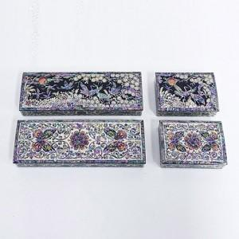

【상세/제작정보】

【인쇄/포장옵션】 | 실크 / 포장지포장

【공급단가】 | 수량 | 30~ | 50~ | 100~ | 300~ | 500~
*VAT별도 | 단가 | 91,250원 | 89,790원 | 87,600원 | 85,410원 | 83,950원

【상품 URL】 | http://www.easy1.co.kr/src/goods_detail.php?gdno=32864

